테스트
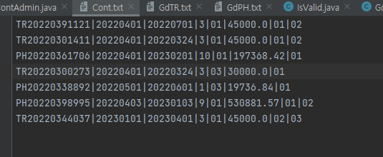
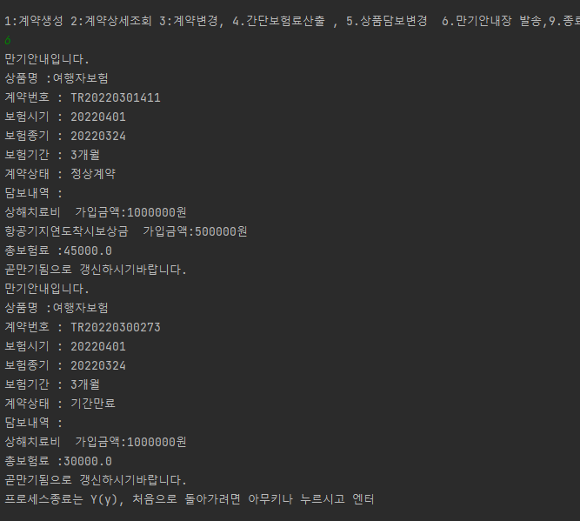
실행방법
클래스 파일은 보내드리나 재컴파일 하셔야 원활한 동작이 됩니다.
jdk 1.6
자바파일 컴파일
C:\Program Files\Java\jdk-16.0.2\bin>javac -encoding UTF-8 C:\java\*.java
java파일 있는곳에서
C:\Program Files\Java\jdk-16.0.2\bin\javac -encoding UTF-8 *.java
cmd창에서 한글호환이 안되어 강제 인코딩필요

실행
클래스 파일 있는 위치에서 (C:\java 에 클래스 파일이 있다면)
C:\java>java ContAdmin

정상프로세스 | 예외프로세스
계약생성 | 계약생성

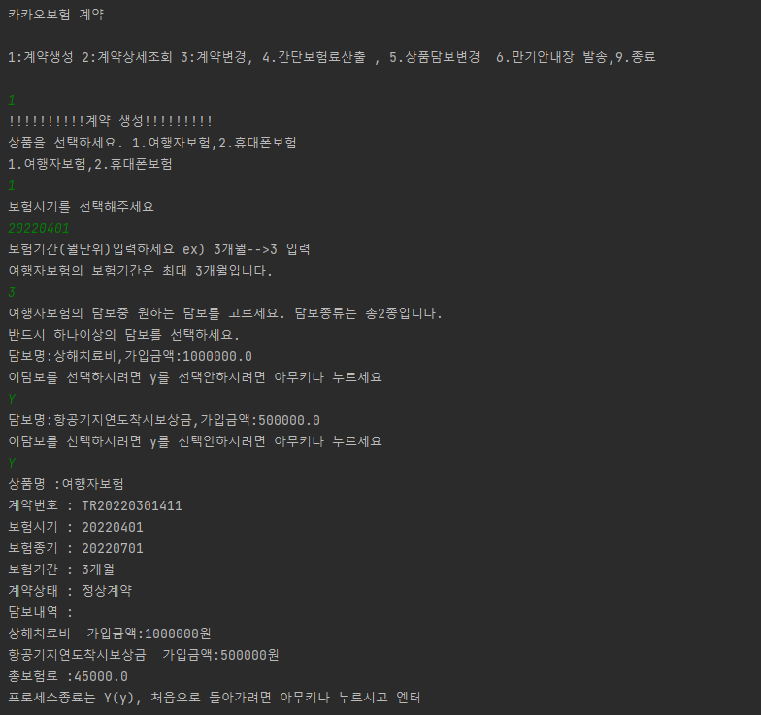
여행자보험
 | 보험시기유효성체크(숫자입력, 날짜타입)
 | 보험시기는 현재일자보다 커야한다는 조건 추가
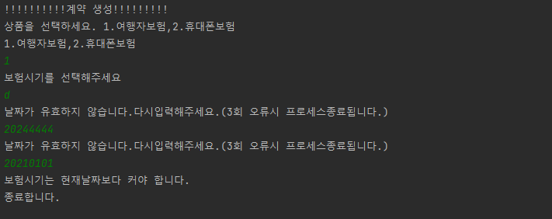

 | 보험별 최대 보험기간 설정(상품변경시 가변으로 적용됨)

 | 선택가능한 담보 개수 미리 표시
 | 담보 하나도 선택안되면 계약생성안됨
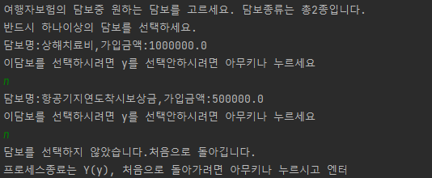

Cont.txt에 생성계약저장
증번(계약번호)|보험시기|보험종기|보험기간(개월)|계약상태|담보코드|담보코드…..

핸드폰보험

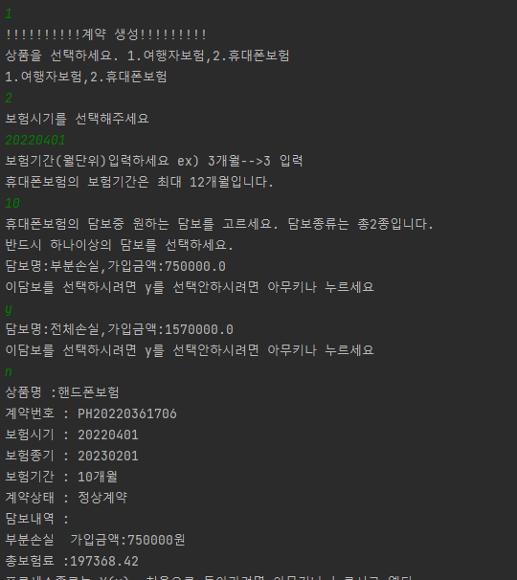

 | 증권번호(계약번호) 는 상품코드(2)자리+년월(6) +(5)자리난수로 구성
 | 난수 중복시 난수 재생성

Cont.txt에 생성계약저장(담보하나선택)
증번(계약번호)|보험시기|보험종기|보험기간(개월)|계약상태|담보코드|담보코드…..

2.계약상세조회
Cont.txt에서 건을 조회해서 검색 | 증권번호(계약번호) 잘못입력시 에러처리
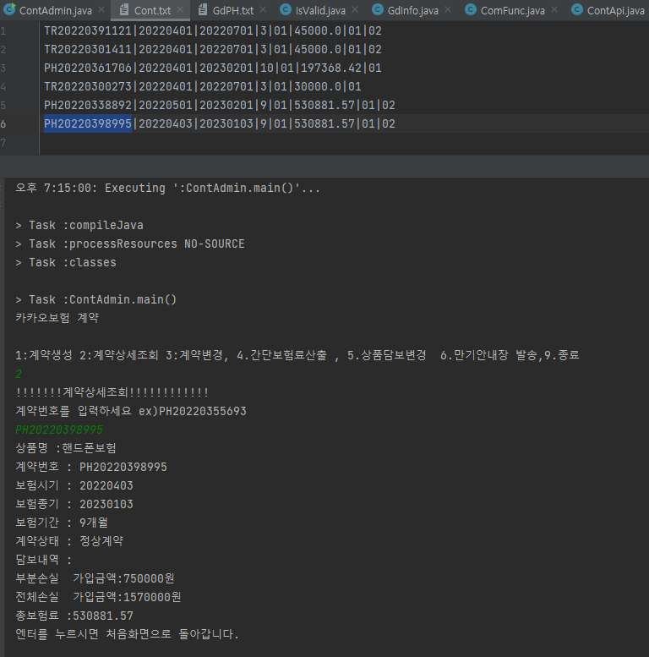

3.계약변경
계약변경은 담보추가삭제, 계약기간,계약상태등을 변경후 4번 저장을 눌러야 최종반영됨

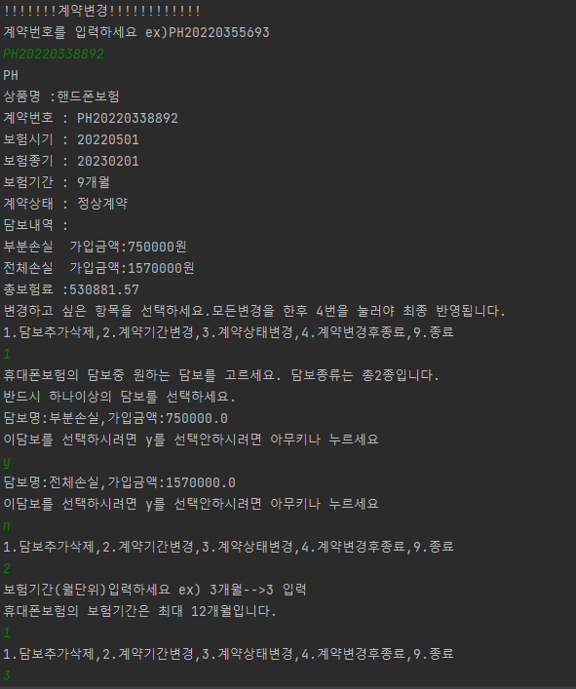
담보,상태,기간변경 - 변경시 보험료 재계산
 | 담보선택안하면 종료
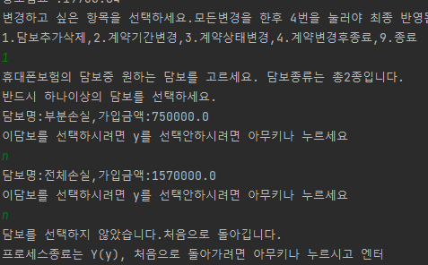

 | 보험기간유효성 .계약생성과동일
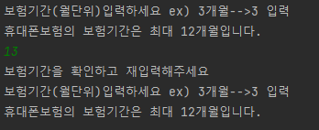

 | 기간만료시 변경불가
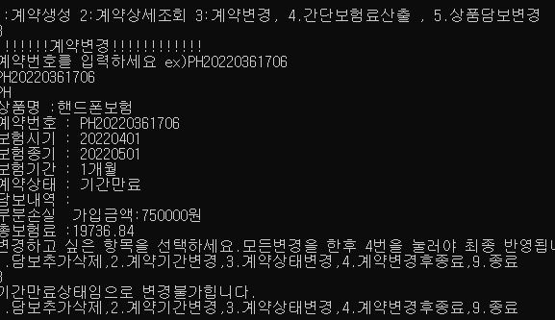

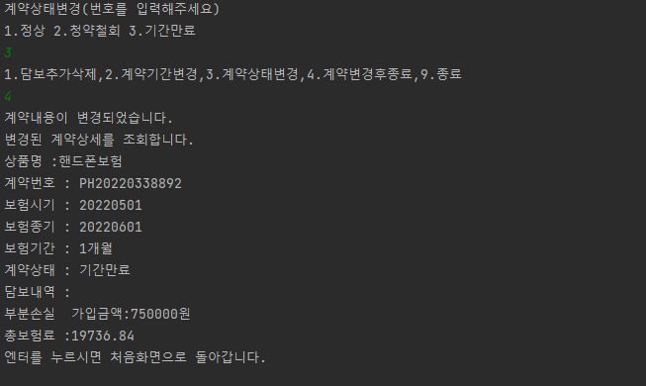

기간만 변경도 가능
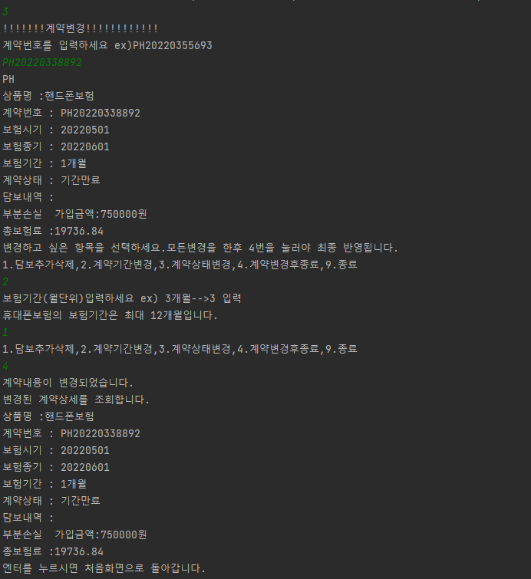

상태변경
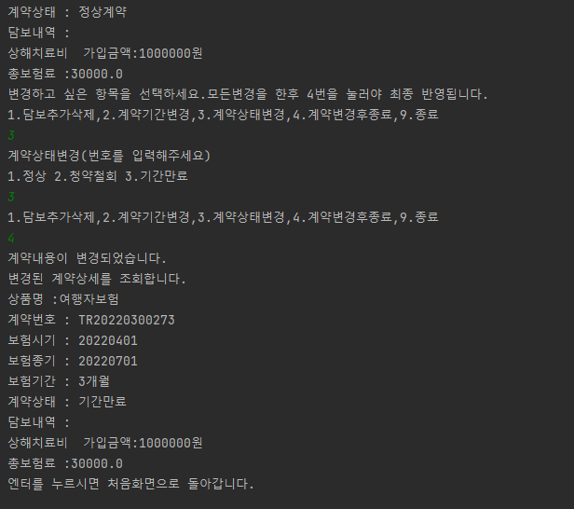

간단보험료 산출
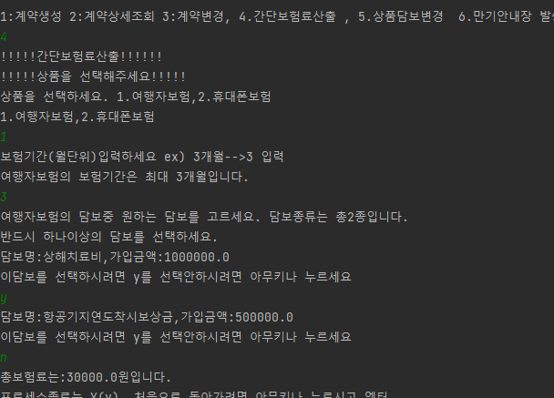

추가과제
담보 추가 삭제
담보추가후 GdTR.txt(여행자보험) 상품에 담보추가됨
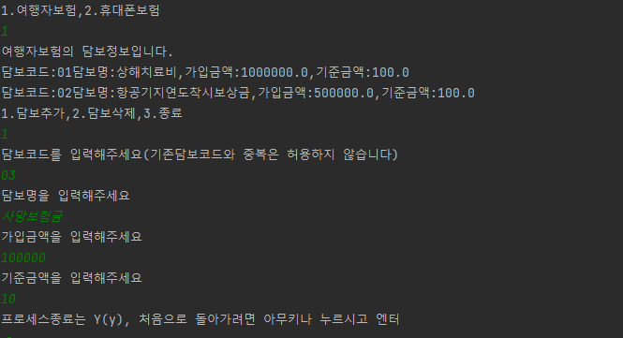

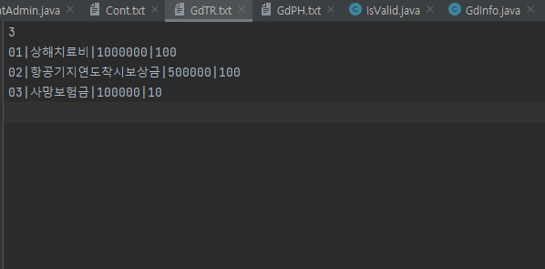

추가 후 계약생성
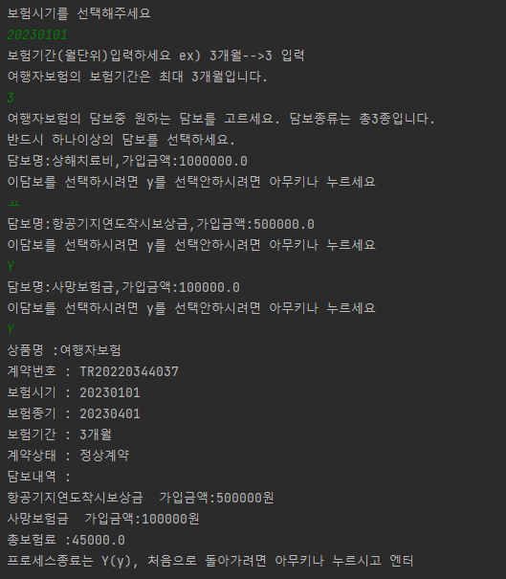

담보삭제

담보추가후 GdTR.txt(여행자보험) 상품에 담보삭제됨 삭제후 계약생성가능
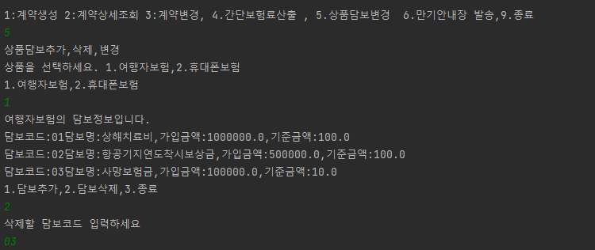

만기안내

현재날짜 -7일로 계약 파일(cont.txt) 만기 안내될 파일 보험 종기 변경후 테스트 | 만기건 없을시
오늘 3월31일 임으로 3월24일로 변경함

3번째 컬럼이 보험종기
2개 변경후 테스트

